PLANS ISOLEMENT (Portrait)
 | PLAN D'ISOLEMENT ET PLATINES MAD | RÉFÉRENCE |  | PAGE
 |  | MAD-OXO-644-D8570 |  | 1
ATELIER |  | RÉVISION | DATE
OXO |  | 0 | 2025-09-11

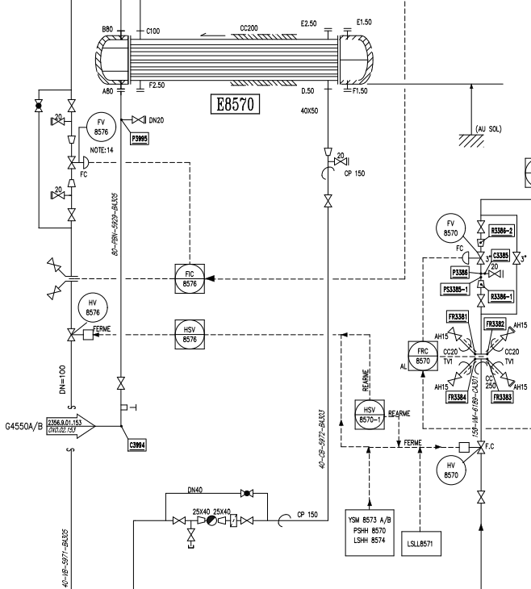

FLEEF33
V2
TP29

Zéro énergie
V5 (Zéro énergie)

FLA30

V31

V1
FLP32

PT34

V28

V3

V4 (Zéro énergie)

 | PLAN D'ISOLEMENT ET PLATINES MAD | RÉFÉRENCE |  | PAGE
 |  | MAD-OXO-644-D8570 |  | 2
ATELIER |  | RÉVISION | DATE
OXO |  | 0 | 2025-09-11

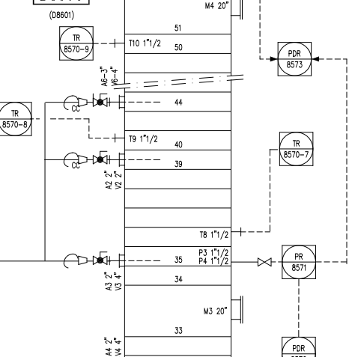

V25

V26

V27

 | PLAN D'ISOLEMENT ET PLATINES MAD | RÉFÉRENCE |  | PAGE
 |  | MAD-OXO-644-D8570 |  | 3
ATELIER |  | RÉVISION | DATE
OXO |  | 0 | 2025-09-11

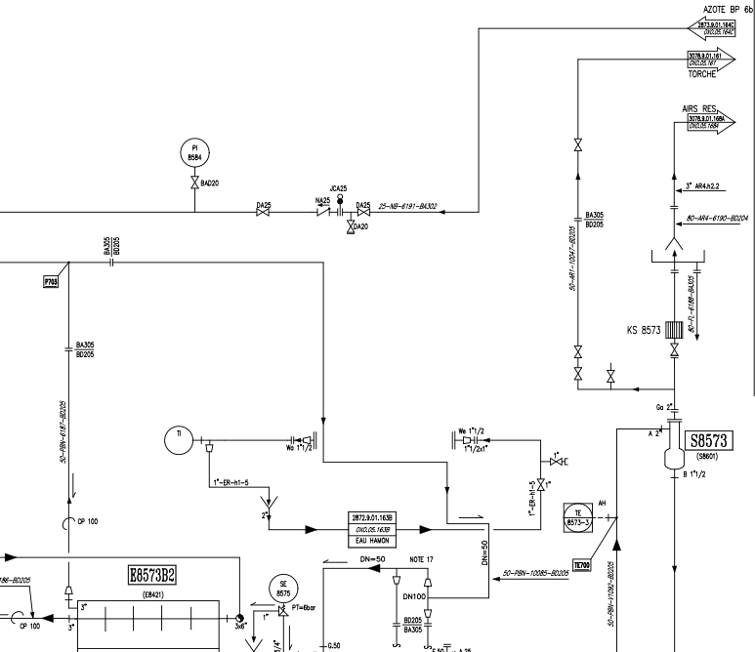

V11

PT10
V8

V9

V12

 | PLAN D'ISOLEMENT ET PLATINES MAD | RÉFÉRENCE |  | PAGE
 |  | MAD-OXO-644-D8570 |  | 4
ATELIER |  | RÉVISION | DATE
OXO |  | 0 | 2025-09-11

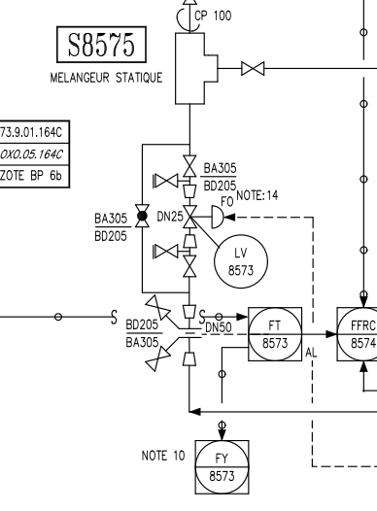

V24
TP21

Zéro énergie

V23

FLA22

PLANS ISOLEMENT (Paysage)
ATELIER | D8570 : PLAN D'ISOLEMENT ET PLATINES MAD | RÉFÉRENCE | RÉVISION | DATE | PAGE
OXO |  | MAD-OXO-644-D8570 | 0 | 2025-09-11 | 1

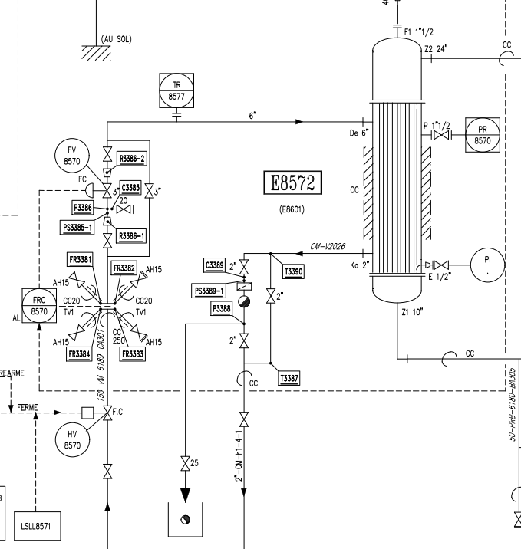

V61

V80

V60

V7 (Zéro énergie)

V6

ATELIER | D8570 : PLAN D'ISOLEMENT ET PLATINES MAD | RÉFÉRENCE | RÉVISION | DATE | PAGE
OXO |  | MAD-OXO-644-D8570 | 0 | 2025-09-11 | 2

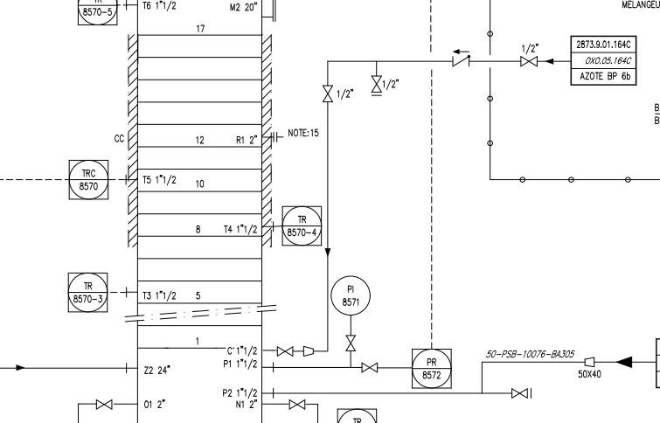

PT69
V13

V14

ATELIER | D8570 : PLAN D'ISOLEMENT ET PLATINES MAD | RÉFÉRENCE | RÉVISION | DATE | PAGE
OXO |  | MAD-OXO-644-D8570 | 0 | 2025-09-11 | 3

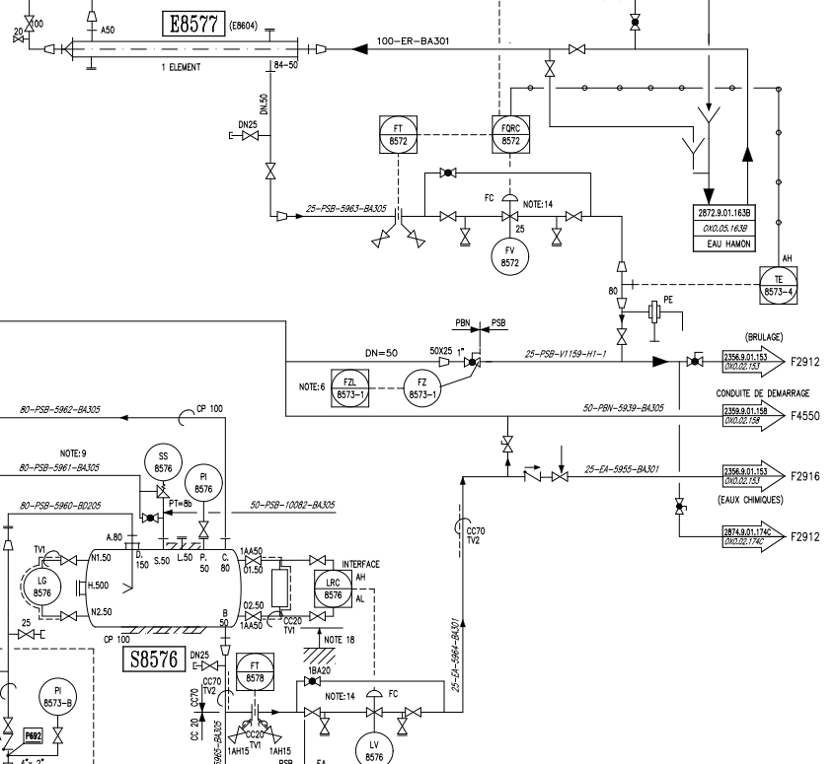

V52

V56
FLP55
PT3

TP54

V53

V51

PT6

PT5
V63

TP57
FLP58

V59

ATELIER | D8570 : PLAN D'ISOLEMENT ET PLATINES MAD | RÉFÉRENCE | RÉVISION | DATE | PAGE
OXO |  | MAD-OXO-644-D8570 | 0 | 2025-09-11 | 4

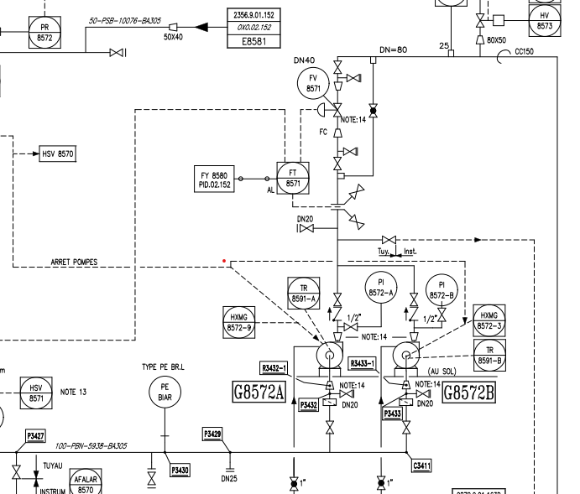

V19

V20
TP62
V63

ATELIER | D8570 : PLAN D'ISOLEMENT ET PLATINES MAD | RÉFÉRENCE | RÉVISION | DATE | PAGE
OXO |  | MAD-OXO-644-D8570 | 0 | 2025-09-11 | 5

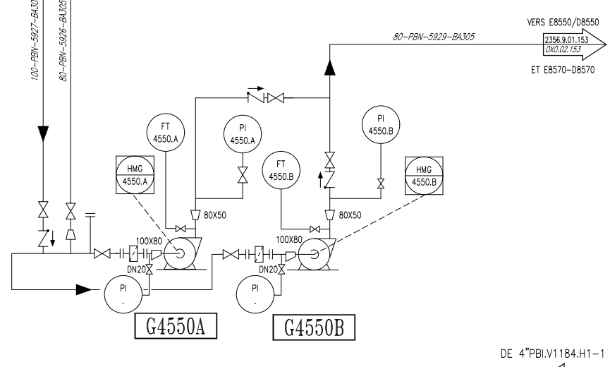

V16

V18

V17
V15

ATELIER | D8570 : PLAN D'ISOLEMENT ET PLATINES MAD | RÉFÉRENCE | RÉVISION | DATE | PAGE
OXO |  | MAD-OXO-644-D8570 | 0 | 2025-09-11 | 6

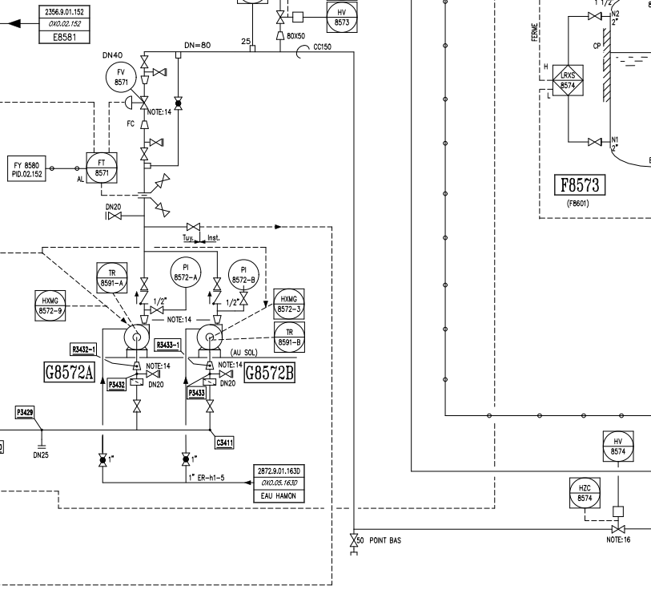
PT1

FLP72 VERS ENTONNOIR
TP71

V70
PT2

ATELIER | D8570 : PLAN D'ISOLEMENT ET PLATINES MAD | RÉFÉRENCE | RÉVISION | DATE | PAGE
OXO |  | MAD-OXO-644-D8570 | 0 | 2025-09-11 | 7

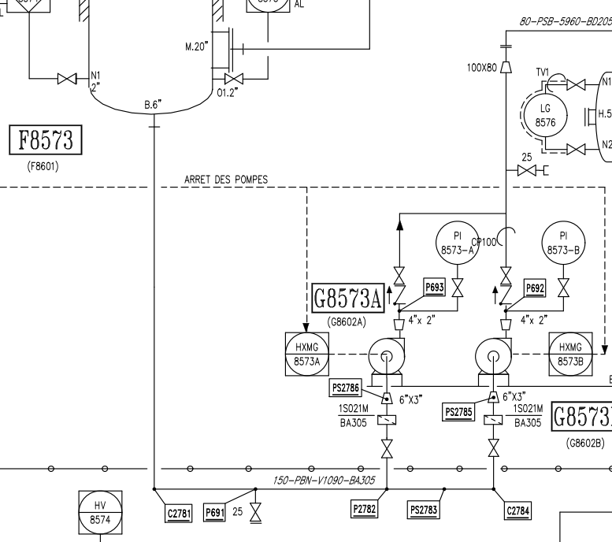

JT66

Zéro énergie

V48
TP46
FLEEF47

PLANS PLATINAGE & JOINTS
 | PLANS DE PLATINAGE et JOINTS TOUCHÉS | RÉFÉRENCE |  | PAGE
 |  | MAD-OXO-644-D8570 |  | 1
ATELIER |  | RÉVISION | DATE
OXO |  | 0 | 2025-09-11

PT10

V9

V8

 | PLANS DE PLATINAGE ET JOINTS TOUCHÉS POUR PERMIS DE PENETRER | RÉFÉRENCE |  | PAGE
 |  | MAD-OXO-644-D8570 |  | 2
ATELIER |  | RÉVISION | DATE
OXO |  | 0 | 2025-09-11

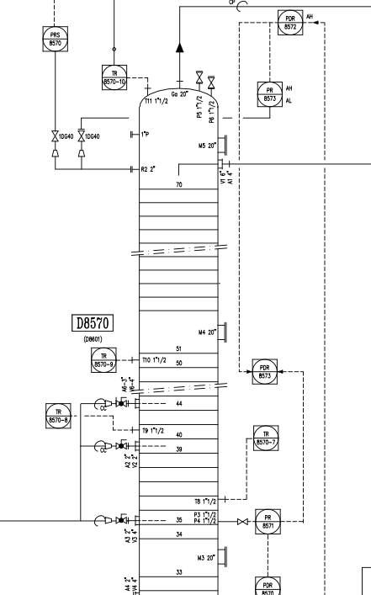

JT25

JT27
JT26

PT1

TP24
TH5

PT7
JT2
TP3

TH4

V25

V26

V27
PT17

TH3

 | PLANS DE PLATINAGE ET JOINTS TOUCHÉS POUR PERMIS DE PENETRER | RÉFÉRENCE |  | PAGE
 |  | MAD-OXO-644-D8570 |  | 3
ATELIER |  | RÉVISION | DATE
OXO |  | 0 | 2025-09-11

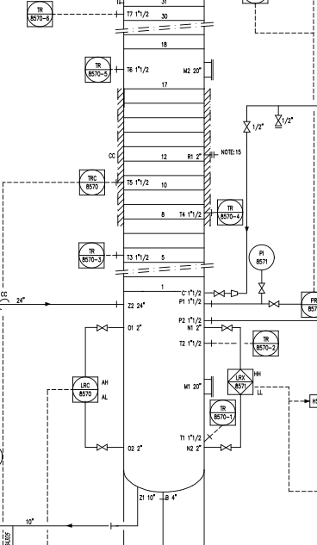

TH2

JT32

PT8

JT37

TP38
JT33

JT34

PT13

PT11
PT16

PT18
PT9

JT35

PT10
PT14
PT15
JT36
PT12
TH1

 | PLANS DE PLATINAGE ET JOINTS TOUCHÉS POUR PERMIS DE PENETRER | RÉFÉRENCE |  | PAGE
 |  | MAD-OXO-644-D8570 |  | 4
ATELIER |  | RÉVISION | DATE
OXO |  | 0 | 2025-09-11

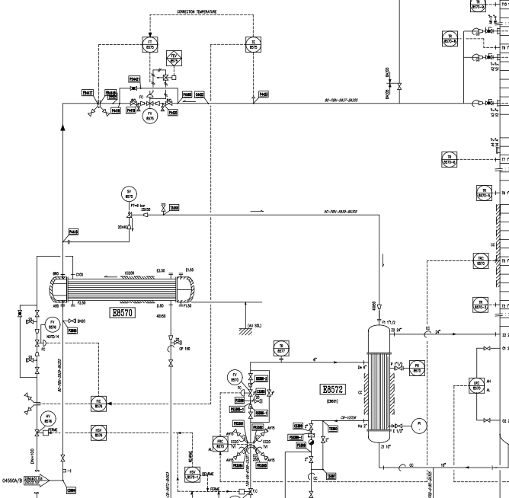

V25

V26

V75 (zéro énergie)
V76 (zéro énergie)

TP75
V27
TP76

V31 (zéro énergie)

V27
PT34
PT14
PT15

